work_hr填寫說明
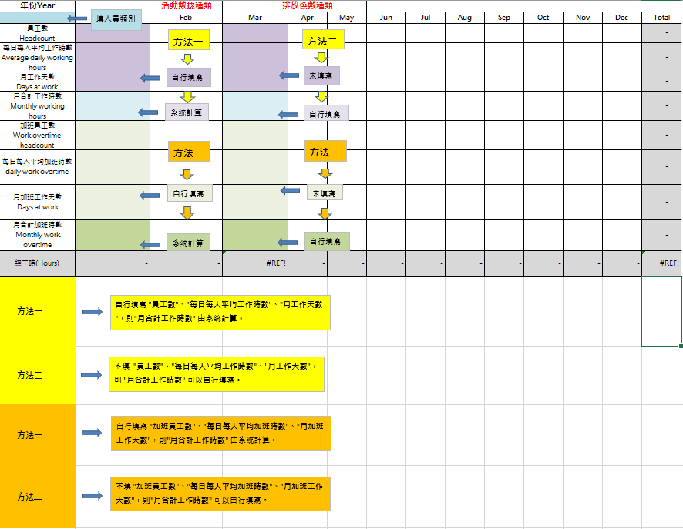

House_hr填寫說明
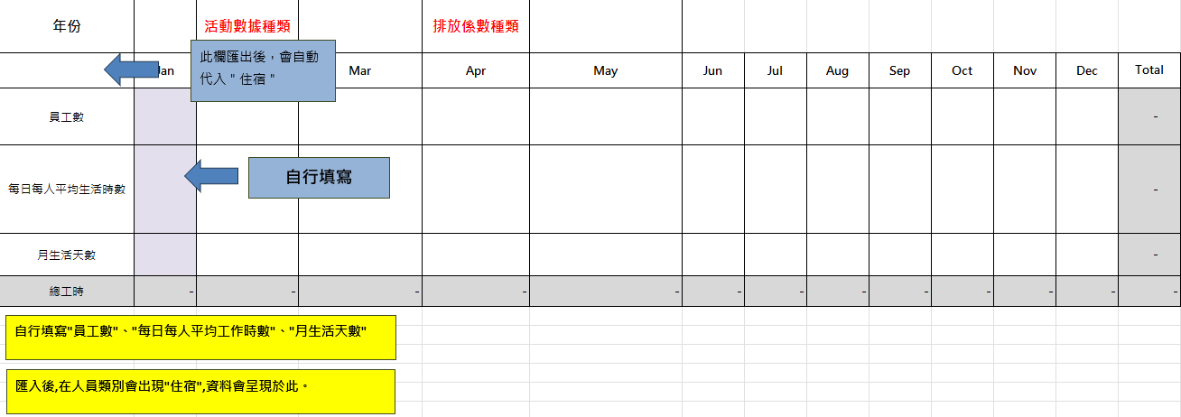
年份 |  | 活動數據種類 |  | 排放係數種類
 | Jan | Feb | Mar | Apr | May | Jun | Jul | Aug | Sep | Oct | Nov | Dec | Total
員工數 |  |  |  |  |  |  |  |  |  |  |  |  | -
每日每人平均生活時數 |  |  |  |  |  |  |  |  |  |  |  |  | -
月生活天數 |  |  |  |  |  |  |  |  |  |  |  |  | -
總工時 | - | - | - | - | - | - | - | - | - | - | - | - | -

